画面フロー
画面フロー

タイトル

ステージ選択画面

ゲーム画面

リザルト画面
ゲームオーバー画面

タイトル画面
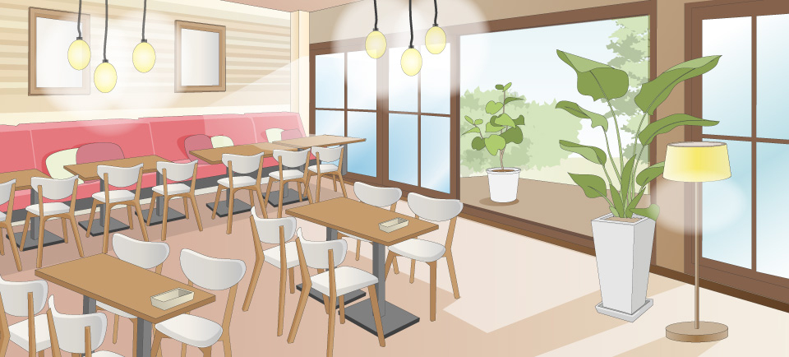
タイトル画面
 |  |  |  |  |  |  |  | 画面サイズは1920*1080とする。
タイトル画面
 |  |  |  |  |  |  |  | 処理内容
 |  |  |  |  |  |  |  | ・このシーンに移行した時、タイトルBGMを流す

 |  |  |  |  |  |  |  | ・画像リソース1番と2番は最前面に表示

ステージ選択
 |  |  |  |  |  |  |  | ・Bボタンを押すとステージ選択画面へ移行

 |  |  |  |  |  |  |  | ・タイトル画面表示中は常に点滅

 | 音楽リソースリスト
 | 番号 | ファイル名 | 内容 |  | 作成担当者 | 作成日 | 組込日
 | 1 |  | タイトルBGM（ループ）
 | 2 |  | キー入力時効果音

 | 画像リソースリスト
 | 番号 | ファイル名 | 内容 | 大きさ | 作成担当者 | 作成日 | 組込日
 | 1 |  | タイトル画面(背景) | 1920*1080
 | 2 |  | タイトル画面(ロゴ)
 | 3

ステージ選択

ステージ1
ステージ2
ステージ3
ステージ4
ステージ選択
 | ステージ選択画面の内容

 | タイトル画面でBボタンを押して移行

 | 4つのステージが選択できる

 | ・各ステージボタンを選択しているときは点滅する（ハイライト表示）

 | ・白枠1つでボタン1個

 | 何か演出入れたかったら好きにしていいよ

リザルト画面
リザルト画面
リザルト画面
 | リザルト画面仕様

 | 項目はクリアタイム、
クリアタイム
（時間を表示）
A
----------------

評価軸2
A

評価軸3
A

タイトルへ戻る
ステージ選択

ゲームオーバー画面
ゲームオーバー画面
 | 処理内容
ゲームオーバー
 | プレイヤーがゲームクリアできなかった時表示する

タイトルに戻る
ステージ選択へ

プレイヤー
プレイヤー仕様

 | プレイヤー仕様内容 | 操作方法
 | Xboxコントローラーを使用 | 左スティック | 移動
 | 左スティックで前後左右に移動 | Bボタン押下 | ジャンプ
 | 左スティック+Aボタンでダッシュ移動 | Xボタン押下 | アイテムを入手
 | Bボタンでジャンプ

 | 小さな隙間をくぐることができる | （左）+Aボタン押下 | ダッシュ移動
 | エネミーに捕まるとゲームオーバー
 | トラップに引っかかるとゲームオーバー
 | 超音波式ネズミ除けの効果範囲に入ると継続ダメージ

エネミー


・エネミーの初期位置はマップ外

・プレイ開始 秒後にプレイヤーの初期位置から出現

・エネミーはプレイヤーを見つけるとそのあとを追いかける

・エネミーは小さな隙間を通れない

